git用語関係
リポジトリ・コミット・プル・プッシュ
プッシュ
（アップロード）
プル
（ダウンロード）
リモート
リポジトリ

ローカル
リポジトリ
ローカル
リポジトリ

（データベース）


コミット
（登録）

用語名 | 概要
リポジトリ | ファイルや変更履歴を保存しておくデータベース ローカルにある「ローカルリポジトリ」とネットワーク上にある 「リモートリポジトリ」がある。
コミット | ファイルや変更履歴をリポジトリへ登録すること
プッシュ | コミットをローカルリポジトリからリモートリポジトリへ反映させる プッシュを行うことで、ローカルリポジトリ上のファイルや変更履歴 がローカルリポジトリへダウンロードされる
プル | リモートリポジトリのコミットを、ローカルリポジトリへ反映させる プルを行うことで、リモートリポジトリ上のファイルや変更履歴が、 ローカルリポジトリへダウンロードされる。
クローン | リモートリポジトリのコミットを、ローカルリポジトリへコピーする プルとの違いは、プルでは差分のみコピーするのに対し、クローンでは丸ごとコピーする点にある。 そのため何も登録されていないローカルリポジトリへコピーしたいときは、クローンを使う。

基本操作
１．新しいリポジトリを作成する。
ディレクトリの作成
git init | ←Gitの管理下にする

２．ファイルをコミットする
ワークツリーとインデックスの状態を確認する
git status

3.ファイルをインデックスに登録する
git add <file> |  | ← fileはインデックスに登録するファイルを指定する。
git add . | ←すべてのファイルをインデックスに登録することができる。

4.コミットする
git commit -m "コメント"

5.リモートリポジトリにプッシュする
リモートリポジトリで自分の手元のローカルリポジトリの変更履歴を共有するには
ローカルリポジトリ内の変更履歴をアップロードする。
 | リポジトリ |  | ローカルリポジトリ
html
html

css
Push
css

git push -u origin main

マージについて
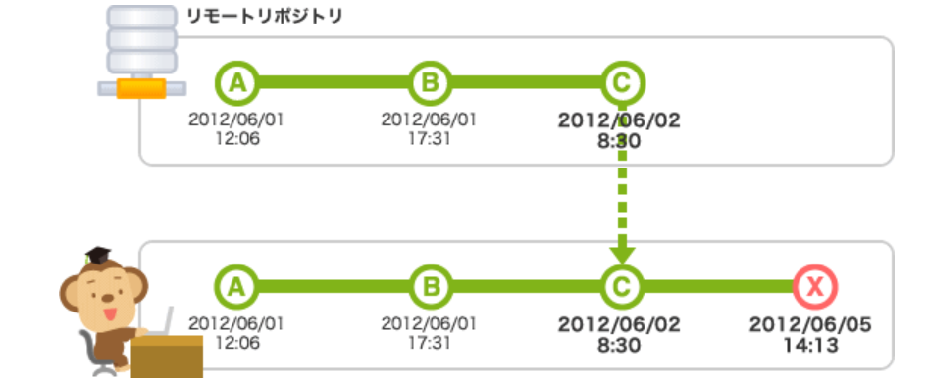
変更履歴のマージ
マージ | ・・・指定したブランチの内容を取り込む

 | 顧客 |  | 売上

 |  |  | 合体

 |  | 顧客
 |  | 売上

注意点
最後にpullを実行してから次のpushをするまでの間に、他の
人がpushをしてリモートリポジトリを更新してしまった場合
には自分のpushが拒否されてしまう(コンフリクト)
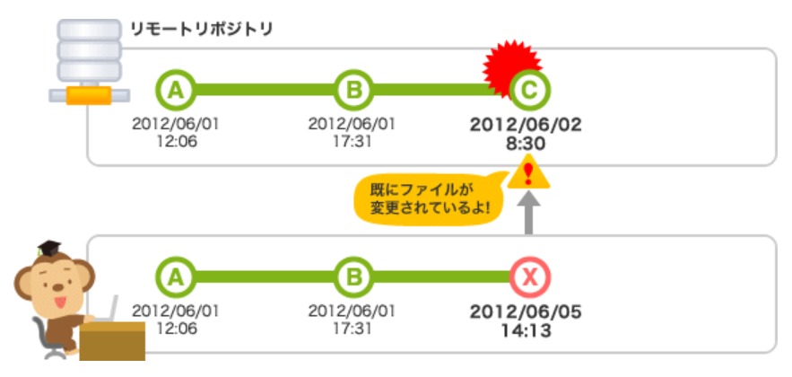

コンフリクトを起こさないために一度マージを行い他の履歴
での変更を取り込み、そのあとにマージを行う

